Sheet1
 | 仕様概要
タイトル画面の仕様です

 | 仕様意図 |  |  | ：この仕様の存在理由。プレイヤーにどんな体験をさせ,どんな感情を引き起こさせるのが目的で,この仕様があるか

 | 仕様詳細

 |  | ■仕様の詳細
 |  | ・にげる
 |  |  | ・ゲームを終了するためのコマンド

 |  | ・はじめる
 |  |  | ・ゲームを開始するコマンド

 |  | ■内部ロジックなど |  |  |  | ：ダメージ計算式、フラグ管理、データの通信、セーブロード、タイマー管理など

 | 画面イメージ |  |  |  | ：画像をそのまま貼り付けておく。必要な絵素材、音素材、テキスト素材もここに並記
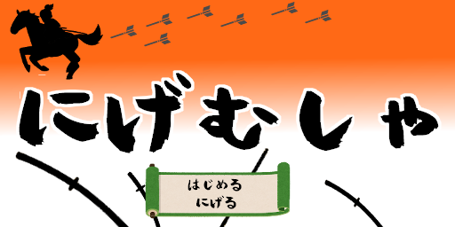

 | パラメータやデータリスト等

